Investigating Population size
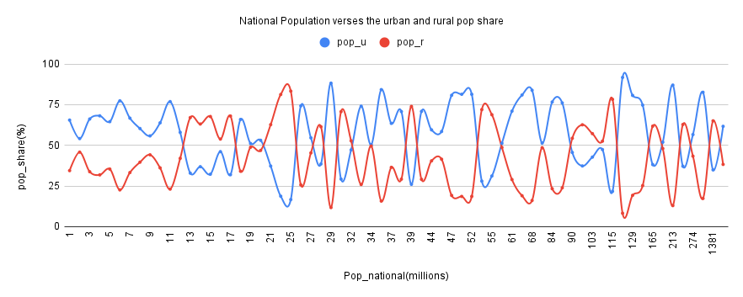
Total_pop_n | Total_pop_n_est | Difference_pop_n | total_Pop_u_val('1000s) | Total_pop_u_est(1000) | Diff_%_pop_u | Urban_share_est(%) | urban_share | differnce_u%_share | pop_r_val(1000) | pop_r_share | pop_r_est(1000) | Differnce_pop_r
7,786,695 | 7,821,000 | 0.439589 | 4,375,304 | 4,301,550 | 1.700017 | 55 | 56.18948655 | 1.18949 | 3,411,391 | 44 | 3,519,450 | 3.118204286

 | Comparing National Population and Rural/urban pop share

Investigating Water distributio
Investigating Distribution By population Size
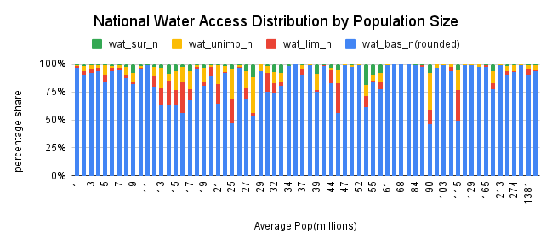
Urban Water Access Distribution by Population Size

Investigating Water Access by I
National Water Access Distribution by income group
National Population and Income group

